Layout_DB
No. | Screen name | Screen
1 | [Báo lỗi vì định dạng của cột là Intege] | 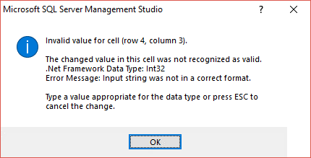
2 | [Báo lỗi vì giá trị 5 không tồn tại trong bảng Cinema_Usertype] | 